1.IDENTIFICACION
INFORMACIÓN GENERAL |  | INFORMACIÓN DEL ESTUDIO RESPECTIVO
 |  | NODO NÚMERO |  |  |  |  | 53939
 |  | INFORME NÚMERO |  |  |  |  | 1316
CONTRATISTA | UNIÓN TEMPORAL MOVILIDAD 2014 | ORDEN DE TRABAJO No. |  |  |  |  | ESPECIAL CARGA
 |  | FECHA DE LA ORDEN DE TRABAJO |  |  |  |  | -
 |  | FECHA DE LA TOMA DE INFORMACIÓN |  |  |  |  | 020814
 |  | DÌA DE LA SEMANA
OBJETO DEL CONTRATO | REALIZAR LA TOMA DE INFORMACIÓN DE CAMPO, COMO INSUMO DEL PROGRAMA DE MONITOREO, SEGUIMIENTO Y PLANEACIÓN DEL TRÁNSITO Y EL TRANSPORTE DE BOGOTA D.C | TIPO DE ESTUDIO |  |  |  |  | VOLÚMENES POR TIPO DE VEHÍCULO DISCRIMINANDO CAMIONES
 |  | NOMBRE DEL ARCHIVO |  |  |  |  | 53939_AK_10_X_AC_20_S_140802_VOL.xlsx
 |  | CÓDIGO DEL ESTUDIO |  |  |  |  | VOL
 |  | LUGAR DE LA TOMA DE INFORMACIÓN
NÚMERO DE CONTRATO | 2072-2013 | COORDENADA X |  |  |  |  | LONGITUD
 |  | COORDENADA Y |  |  |  |  | LATITUD

FECHA DE INICIO DEL CONTRATO | 22-01-2014 | PROFESIONALES RESPONSABLES
 |  | CONSULTOR (DIRECTOR) |  |  |  |  | ING. MSC. SANDRA LUCIA NAVAS TEQUIA
 |  | CONSULTOR (COORDINADOR GENERAL) |  |  |  |  | ING. MSC. LUIS FERNANDO RUBIANO BARRERO
INTERVENTORÍA | UNIVERSIDAD NACIONAL DE COLOMBIA | CONSULTOR (EXPERTO EN TRÁNSITO Y TRANSPORTE) |  |  |  |  | ING. ESP. DIANA PAOLA PARADA
 |  | CONSULTOR (ING ANÀLISIS) |  |  |  |  | ING. IRINA ROCÍO GUTIÉRREZ
 |  | INTERVENTORÍA (DIRECTOR) |  |  |  |  | ING. MSC. ARTURO ZARATE
 |  | INTERVENTORÍA (ESPECIALISTA) |  |  |  |  | ING. MSC. WILLIAM CASTRO
 |  | INTERVENTORÍA (RESIDENTE) |  |  |  |  | ING. JOSÉ EDWIN TORRES
OBJETO DEL CONTRATO | INTERVENTORÍA TÉCNICA, ADMINISTRATIVA Y FINANCIERA PARA LA TOMA DE INFORMACIÓN DE CAMPO COMO INSUMO DEL PROGRAMA DE MONITOREO, SEGUIMIENTO Y PLANEACIÓN DEL TRÁNSITO Y TRANSPORTE DE BOGOTÁ D.C. | SUPERVISOR SECRETARIA MOVILIDAD |  |  |  |  | ING. FABIAN GONZALEZ

 |  | VERSIONES DEL ESTUDIO
 |  | NÚMERO |  | FECHA | OBSERVACIONES
NÚMERO DE CONTRATO | 2072-2013 | Versión 0 |  | 11/08/14
 |  | Versión 0 |  | 14/08/14 | SE ATENDIERON LAS OBSERVACIONES DE INTERVENTORÍA ENVIADAS EN COMUNICADO FI-INT-CMTTUB14-426-14, SE DA RESPUESTA MEDIANTE RADICADO ICV-187-C-740. En las hojas 2. BASE, se revisaron los volúmenes para: Movimiento 1, automóviles 19:15, 20:15 donde la variación es producto del inicio de congestión vehicular desde las 19:15 hasta las 20:15 donde se libera el flujo vehicular, para el movimiento 2, motos 5:00-5:15, 7:00 para automóviles 6:30, para el movimiento 3, automóviles 7:00, 8:00-8:15 se presenta variación por flujo vehicular lento y liberaciones repentinas de tráfico, característico de la hora pico, para motos 12:15-12:30 no se evidenció una causa aparente que justifique el cambio.
 |  | Versión 1
FECHA DE INICIO DEL CONTRATO | 21-01-2014 | Versión 2

 |  | DESCRIPCIÓN DE LA TOMA DE INFORMACIÓN
 |  | TIPO DE VEHÍCULO | FACTOR DE EQUIVALENCIA | MOVIMIENTOS AFORADOS |  |  | No. DE PERÍODOS | HORA
ESQUEMA |  |  |  | ACCESO | LENTA | RÁPIDA | HORARIO DEL PERÍODO No. 1 | 22:00-06:00
 |  | L | 1 | NORTE | 1 |  | HORARIO DEL PERÍODO No. 2 | 06:00-14:00
 |  | C | 2 | SUR | 2 |  | HORARIO DEL PERÍODO No. 3 | 14:00-22:00
 |  |  |  | OCCIDENTE | 3 |  | No. DE HORAS TOMADAS | 24
 |  | BT | 2 | ORIENTE | 4 |  | HORARIO DE LA TOMA DE INFORMACIÓN | 22:00-22:00
 |  | B | 2 |  |  |  | No. DE EQUIPOS UTILIZADOS | 10
 |  |  |  | OBSERVACIONES DE LA TOMA DE INFORMACIÒN
 |  | AL | 2 | OBSERVACION |  |  |  |  | ACCESO
 |  | AT | 2.5 | PARA EL PROCESO DE TOMA DE INFORMACIÓN LAS CALZADAS TRANSMILENIO SE TOMARON CONJUNTAMENTE EN FORMATOS DE CAMPO CON EL MOVIMIENTO 1 Y 2 RESPECTIVAMENTE. |  |  |  |  | NORTE
 |  | BA | 2.5 |  |  |  |  |  | SUR
 |  | ESP | 2 | UN COLECTIVO DE TRANSPORTE PÚBLICO FUE ABORDADO POR ATRACADORES LO QUE LO LLEVA A DETENERSE MIENTRAS ES ATENDIDO POR LA POLICIA OBSTACULIZANDO UN CARRIL , GENERANDO CONGESTIÓN VEHICULAR DESDE LAS 19:15 HASTA LAS 20:15. |  |  |  |  | NORTE
 |  | INT | 2
 |  | C2P | 2.5
 |  | C2G | 2.5
 |  | C3 | 2.5
 |  | C4 | 2.5
 |  | C5 | 2.5
 |  | C6 | 2.5
 |  | >C6 | 2.5
 |  | M | 0.5
 |  | BIC | 0.3

 |  | ANALISIS PUNTUAL
 |  | LA INTERSECCIÓN DE LA AVENIDA CARRERA 10 CON AVENIDA CALLE 20 SUR (AVENIDA 1 DE MAYO), SE ENCUENTRA UBICADA EN EL SECTOR CENTRO DE LA CIUDAD EN LA LOCALIDAD DE SAN CRISTOBAL. LA AVENIDA CARRERA 10 ESTÁ CARACTERIZADA POR TENER DOS CALZADAS EXTERNAS PARA TRÁFICO MIXTO (INCLUYE TPC) DE DOS CARRILES CADA UNA Y DOS CALZADAS INTERNAS EXCLUSIVAS PARA EL SISTEMA TRANSMILENIO QUE SOPORTA EL TRÁFICO EN SENTIDO NORTE-SUR Y VICEVERSA. LA AVENIDA CALLE 20 SUR (AVENIDA 1 DE MAYO), ESTÁ CONFORMADA POR DOS CALZADAS DE TRES CARRILES CADA UNA PARA LA CIRCULACIÓN DE TRÁFICO MIXTO (INCLUYE TPC) OPERANDO EN SENTIDO OESTE-ESTE Y VICEVERSA. EL VOLUMEN TOTAL AFORADO DURANTE EL DÍA SABADO 02 DE FEBRERO DE 2014 FUE DE 84.812 VEHÍCULOS MIXTOS, COMPUESTOS DE LA SIGUIENTE MANERA: EL 57,6% CORRESPONDEN A VEHÍCULOS LIVIANOS, EL 20,1% A MOTOS, EL 19,6% A TRANSPORTE PÚBLICO COLECTIVO (COLECTIVOS, BUSETA / BUSETON, BUSES Y TM), EL 2,0% A VEHÍCULOS DE CARGA. LOS PERÍODOS DE MÁXIMA DEMANDA SE PRESENTAN ENTRE LAS 07:00 Y LAS 08:00 HORAS, Y ENTRE LAS 17:00 Y 18:00 HORAS. LA HORA PICO TOTAL DE LA INTERSECCIÓN SE REGISTRA ENTRE LAS 07:00 Y 08:00 HORAS, PERIODO EN EL QUE SE MOVILIZA UN TOTAL DE 4.729 VEHÍCULOS MIXTOS, DE LOS CUALES EL 48,7% CORRESPONDE A VEHÍCULOS LIVIANOS, EL 25,6% A MOTOS, EL 21,7% A TRANSPORTE PUBLICO COLECTIVO Y MASIVO, 2,6 % A TRANSPORTE DE CARGA Y FINALMENTE LAS BICICLETAS TIENEN UNA PARTICIPACIÓN DEL 1,4%.

 |  | REGISTRO FOTOGRÁFICO
 |  | 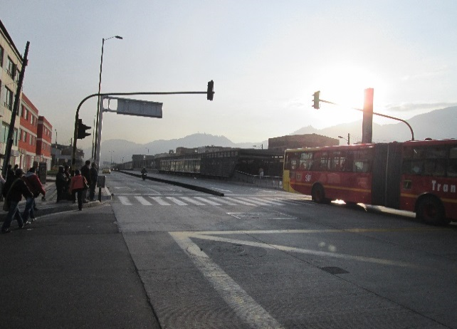 |  |  |  |  | 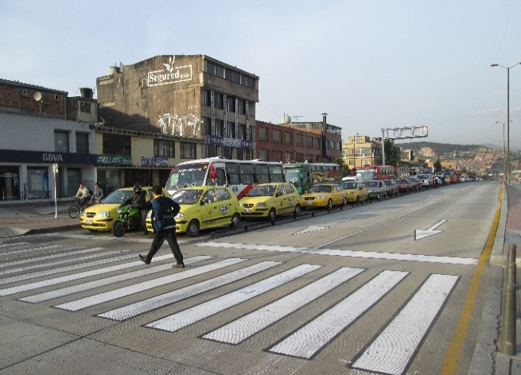

 |  | ACCESO NORTE |  |  |  |  | ACCESO SUR

 |  | 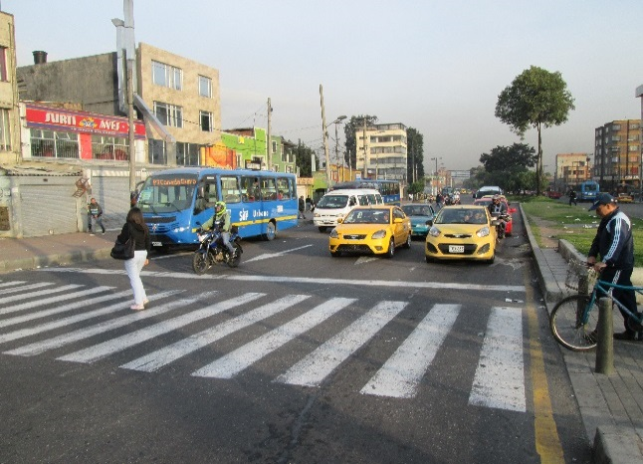 |  |  |  |  | 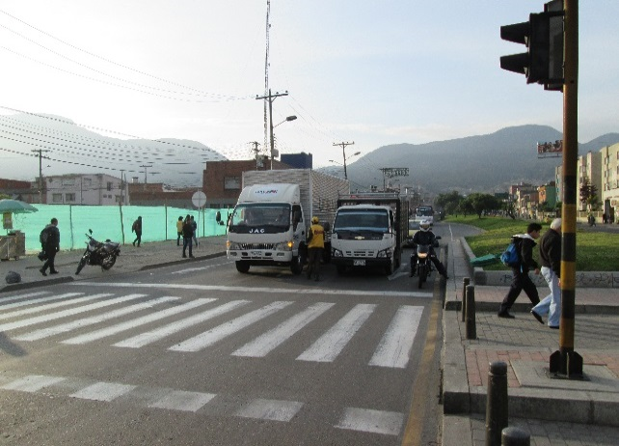

 |  | ACCESO OCCIDENTE |  |  |  |  | ACCESO ORIENTE

